20170828
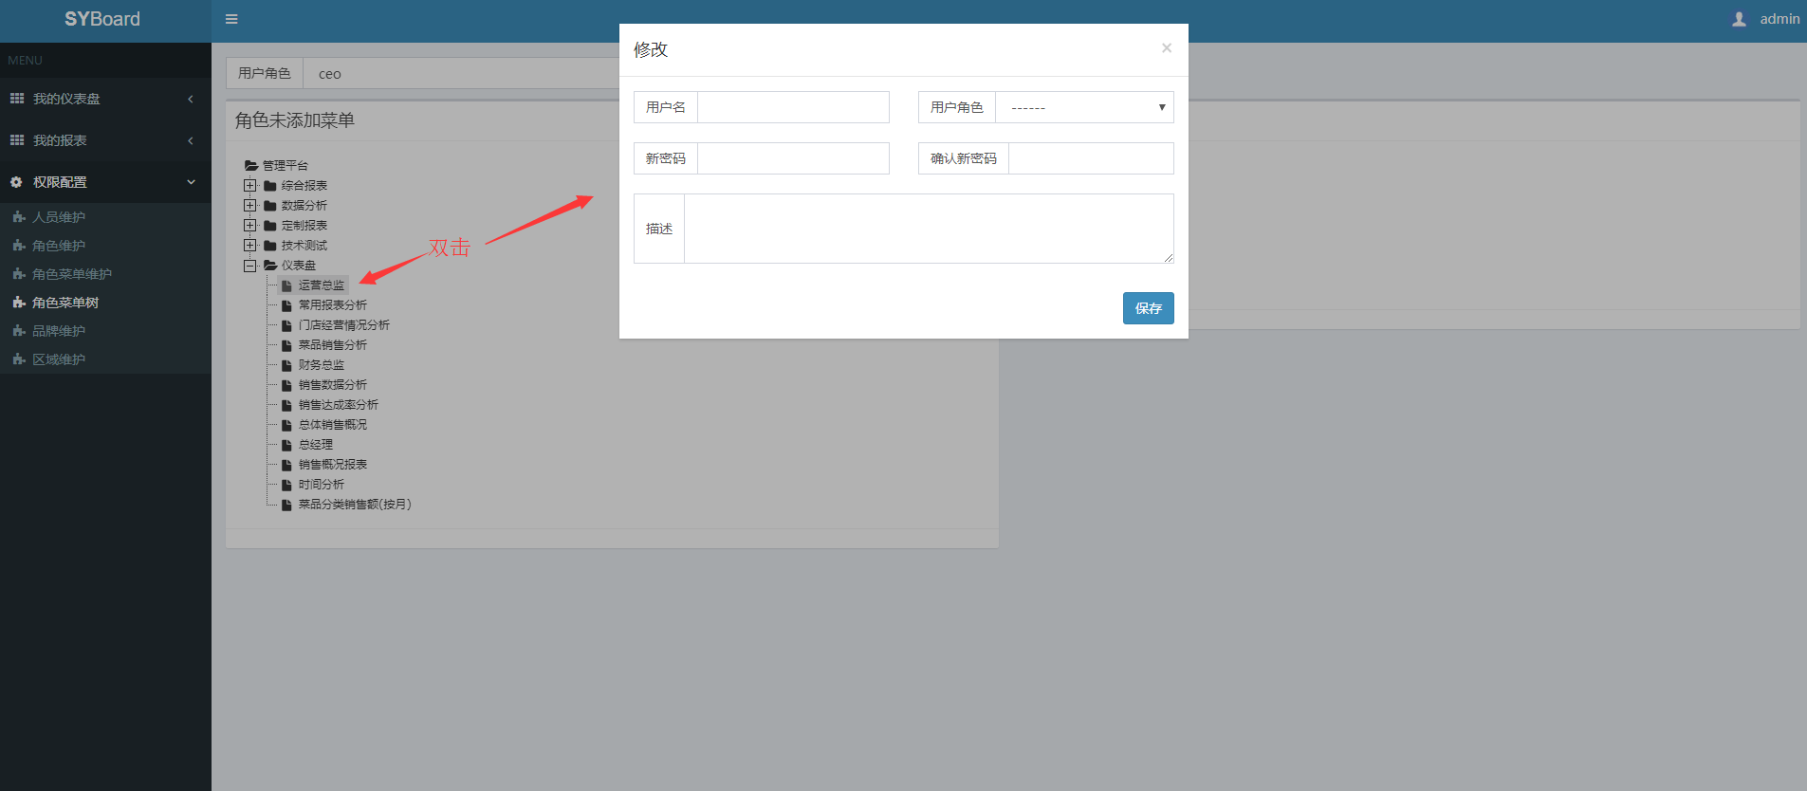
计划中的任务和计划的工作时间 | 当前正在做的任务 | 被挂起的任务 | 测试中的任务 | 已完成的任务
菜单维护界面的前端增删逻辑界面 （计划开发时间：20170829） | 菜单维护的查、改界面及拖拽功能 | ◆前端整合Karma和Jasmine自动化单元测试 ◆前端引入MD5加密模块 | 前端暂时还没引入测试模块 | √角色维护改造完成 √人员维护改造完成 √角色菜单维护改造完成 √shiro安全机制的登录页面 √前端引入Jasmine单元测试模块 √表格分页实现 √深入表单校验 √登录页面引入谷歌验证码 √彻底消除JSP页面 √国际化 √品牌维护界面完成 √区域维护界面完成

菜单树展示：
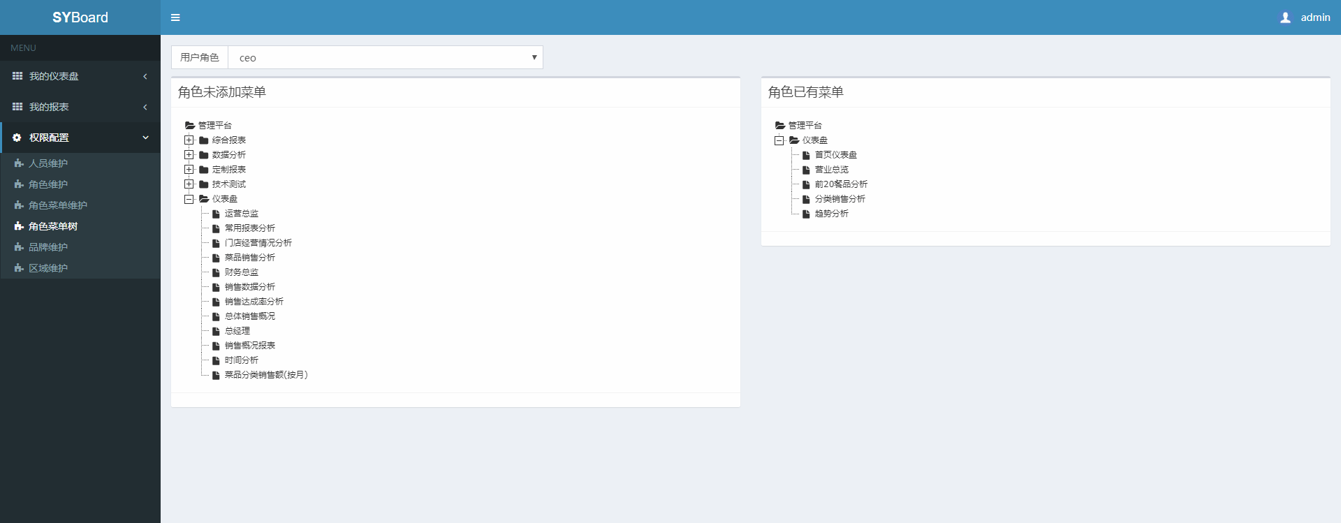

拖拽功能
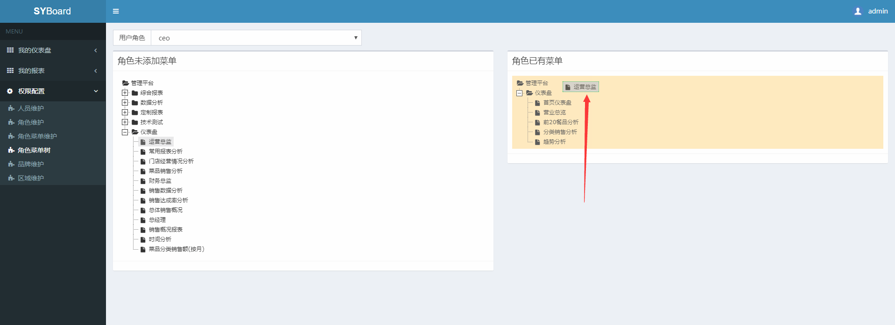

双击编辑功能

20170825
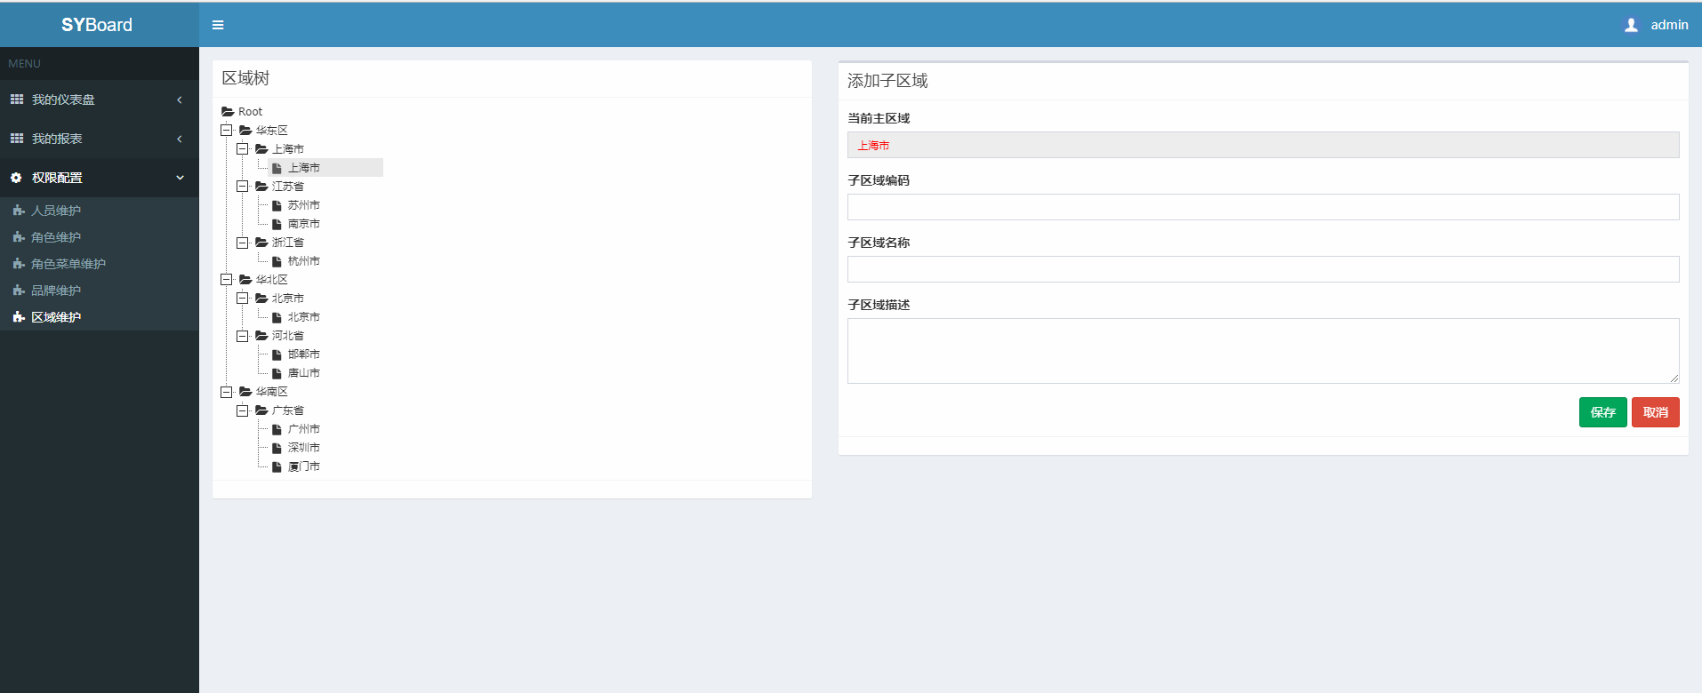
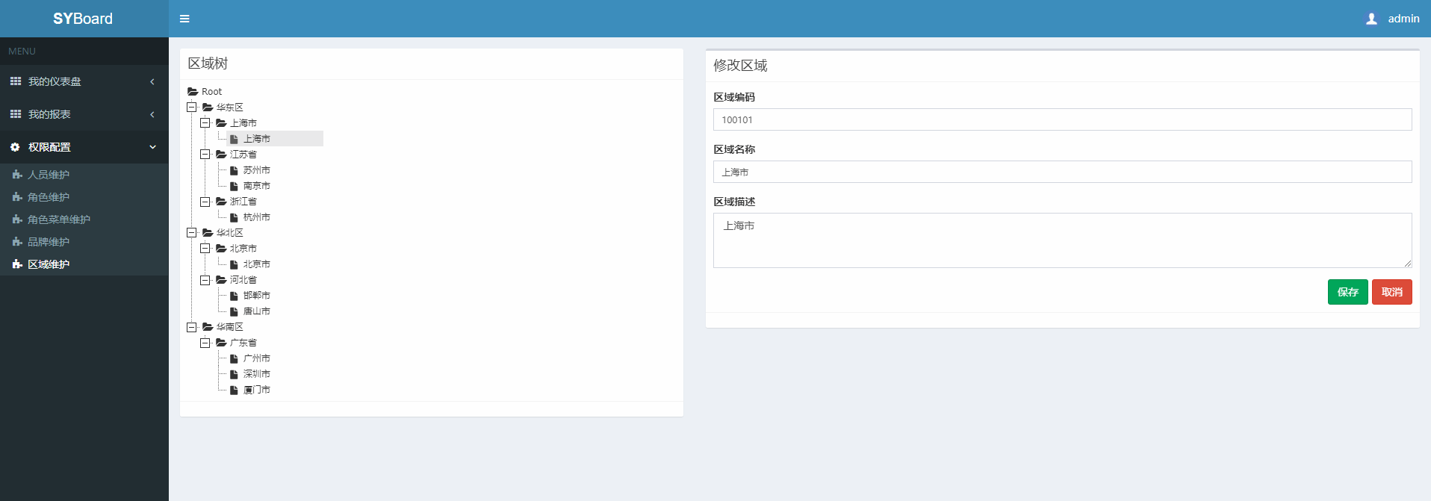
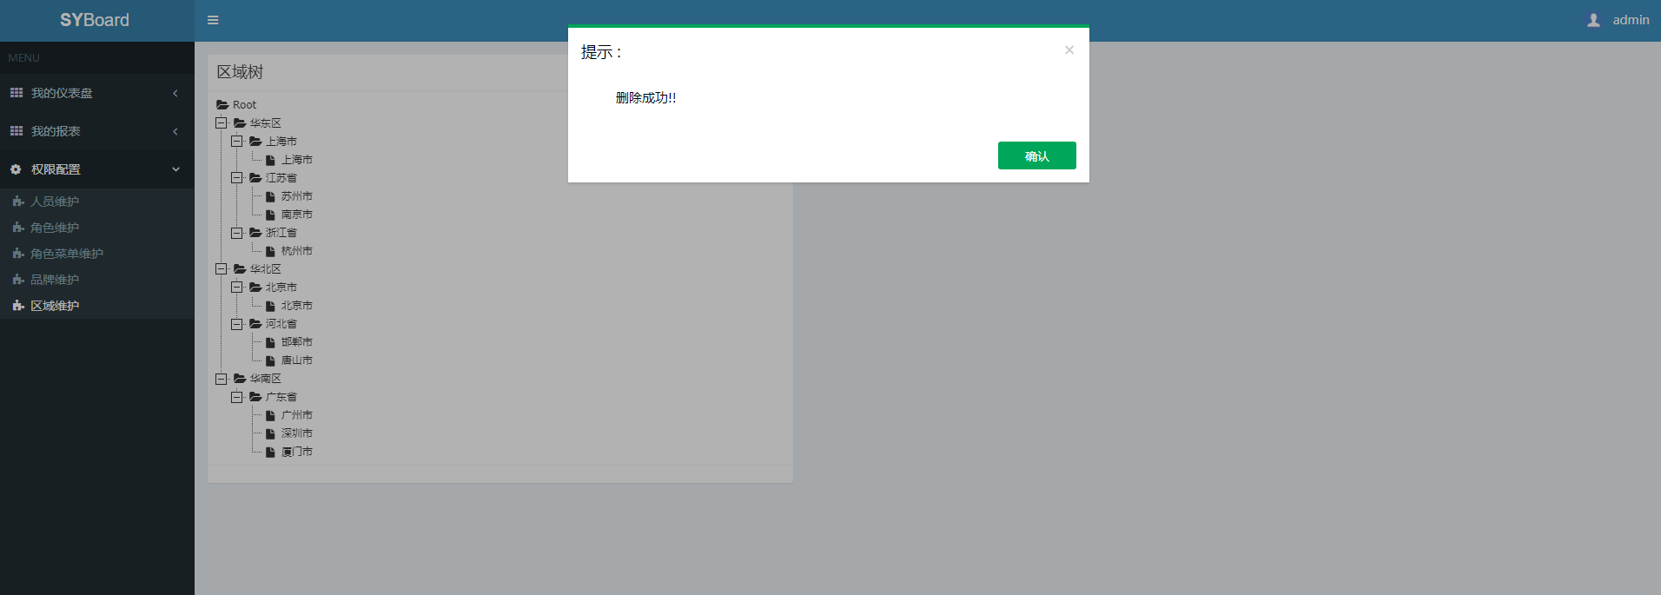
计划中的任务和计划的工作时间 | 当前正在做的任务 | 被挂起的任务 | 测试中的任务 | 已完成的任务
菜单维护界面的前端增删改逻辑界面 （计划开发时间：下周） | 区域维护界面 | ◆前端整合Karma和Jasmine自动化单元测试 ◆前端引入MD5加密模块 | 前端暂时还没引入测试模块 | √角色维护改造完成 √人员维护改造完成 √角色菜单维护改造完成 √shiro安全机制的登录页面 √前端引入Jasmine单元测试模块 √表格分页实现 √深入表单校验 √登录页面引入谷歌验证码 √彻底消除JSP页面 √国际化 √品牌维护界面完成 √区域维护界面完成

20170823
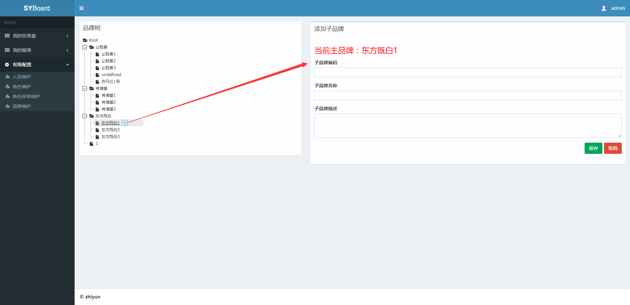
计划中的任务和计划的工作时间 | 当前正在做的任务 | 被挂起的任务 | 测试中的任务 | 已完成的任务
品牌维护界面的前端增删改逻辑界面 （计划开发时间：2017.08.24） | 品牌维护界面 | ◆前端整合Karma和Jasmine自动化单元测试 ◆前端引入MD5加密模块 ◆区域维护界面 | 前端暂时还没引入测试模块 | √角色维护改造完成 √人员维护改造完成 √角色菜单维护改造完成 √shiro安全机制的登录页面 √前端引入Jasmine单元测试模块 √表格分页实现 √深入表单校验 √登录页面引入谷歌验证码 √彻底消除JSP页面 √国际化 √品牌维护界面完成

20170817
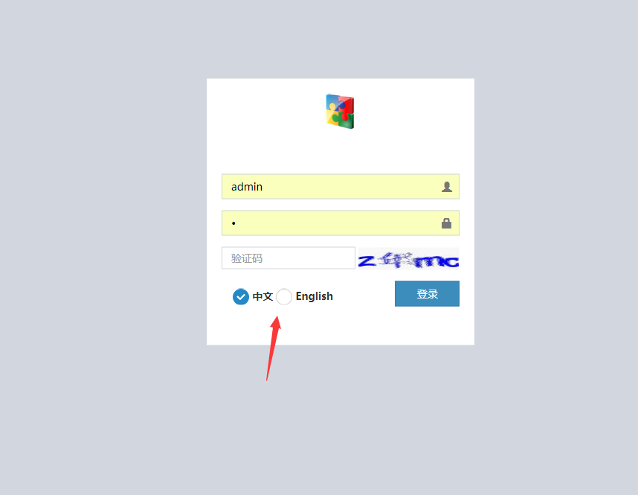
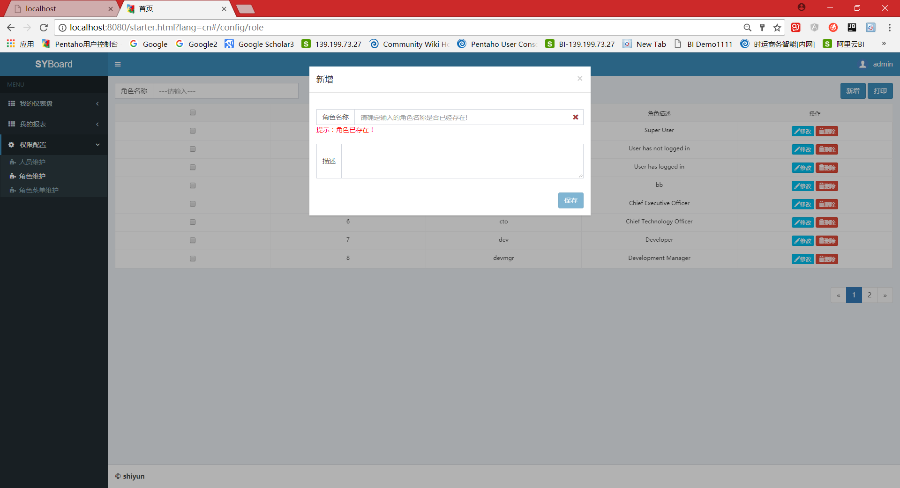
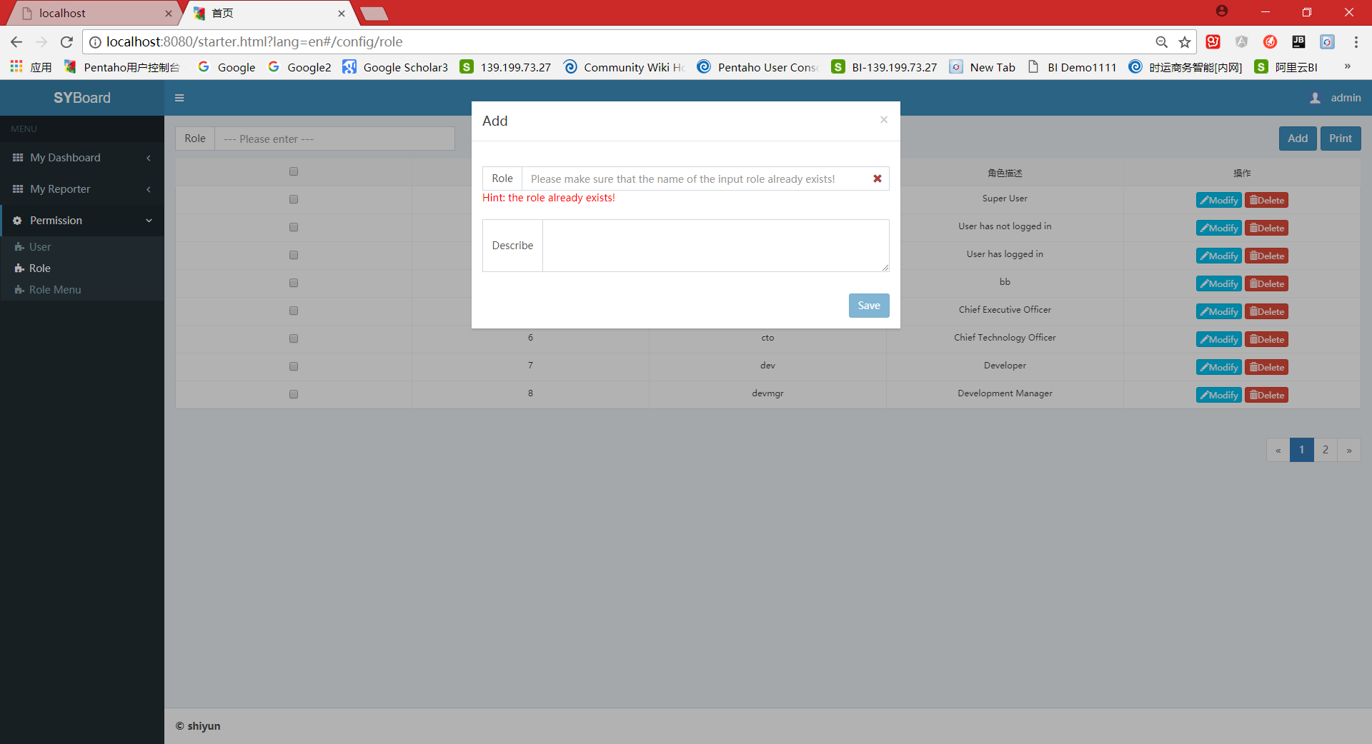
计划中的任务和计划的工作时间 | 当前正在做的任务 | 被挂起的任务 | 测试中的任务 | 已完成的任务
前端整合Karma和Jasmine自动化单元测试 （计划开发时间：2017.08.21） | 前端国际化国际化 （计划时间是2017.08.16， 实际时间是2017.08.16~2017.08.17） | ◆前端引入MD5加密模块 | 前端暂时还没引入测试模块 | √角色维护改造完成 √人员维护改造完成 √角色菜单维护改造完成 √shiro安全机制的登录页面 √前端引入Jasmine单元测试模块 √表格分页实现 √深入表单校验 √登录页面引入谷歌验证码 √彻底消除JSP页面 √国际化

20170815
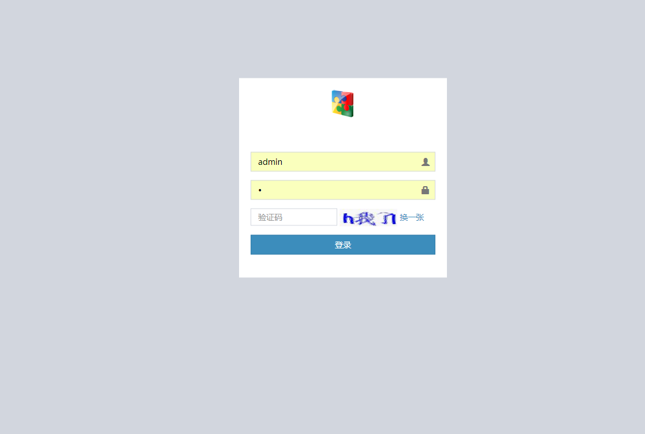
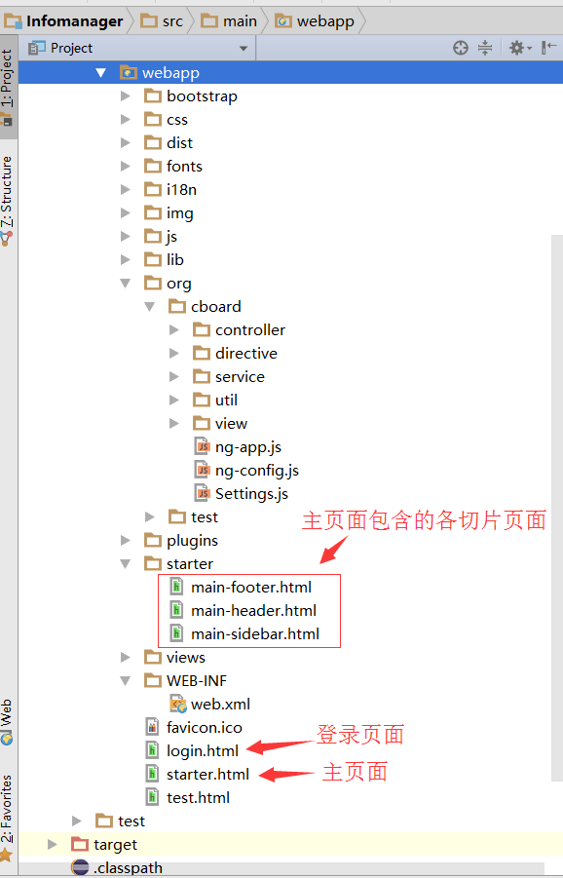
计划中的任务和计划的工作时间 | 当前正在做的任务 | 被挂起的任务 | 测试中的任务 | 已完成的任务
前端国际化（2017.08.16） | ◆登录页面引入谷歌验证码 ◆彻底消除JSP页面 | ◆前端整合Karma和Jasmine自动化单元测试 ◆前端引入MD5加密模块 | 正在测试中….. | √角色维护改造完成 √人员维护改造完成 √角色菜单维护改造完成 √shiro安全机制的登录页面 √前端引入Jasmine单元测试模块 √表格分页实现 √深入表单校验 √登录页面引入谷歌验证码 √彻底消除JSP页面

20170811
计划中的任务和计划的工作时间 | 当前正在做的任务 | 被挂起的任务 | 测试中的任务 | 已完成的任务
前端整合Karma和Jasmine自动化单元测试（下周重点） | ◆表格分页实现 ◆深入表单校验 | ◆前端整合Karma和Jasmine自动化单元测试 ◆前端引入MD5加密模块 | 正在测试中….. | √角色维护改造完成 √人员维护改造完成 √角色菜单维护改造完成 √shiro安全机制的登录页面 √前端引入Jasmine单元测试模块 √表格分页实现 √深入表单校验

深入表单校验
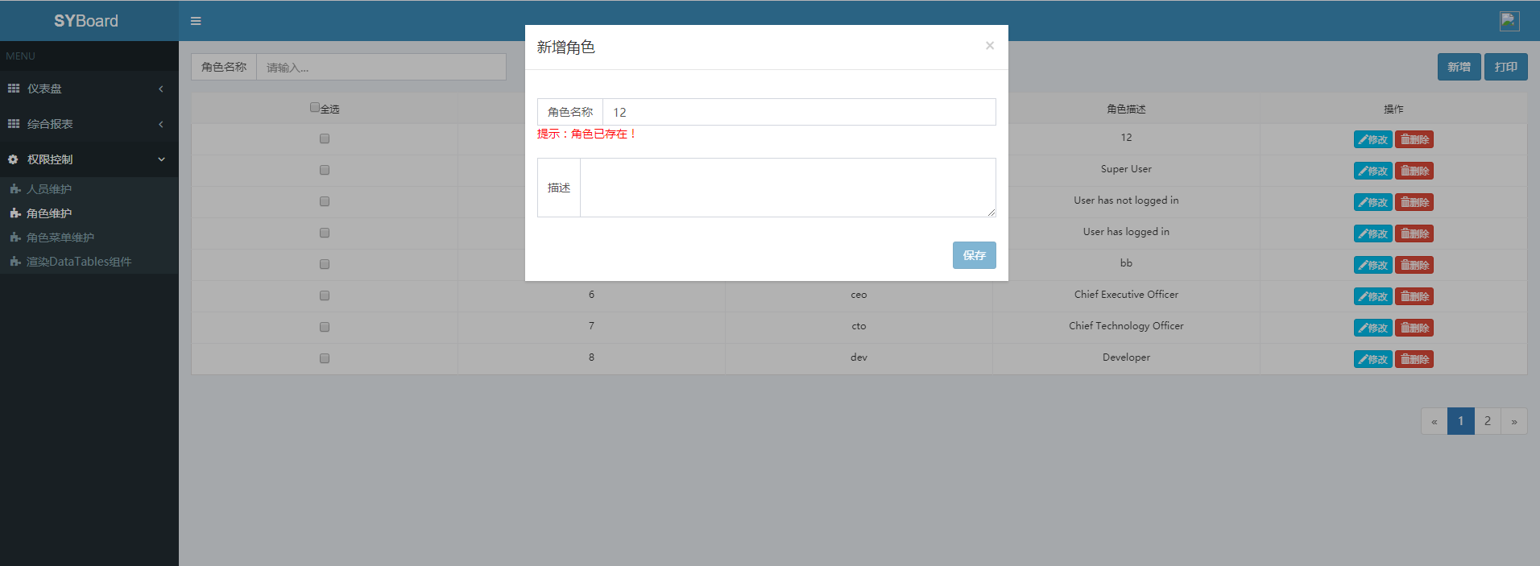

分页实现

20170809
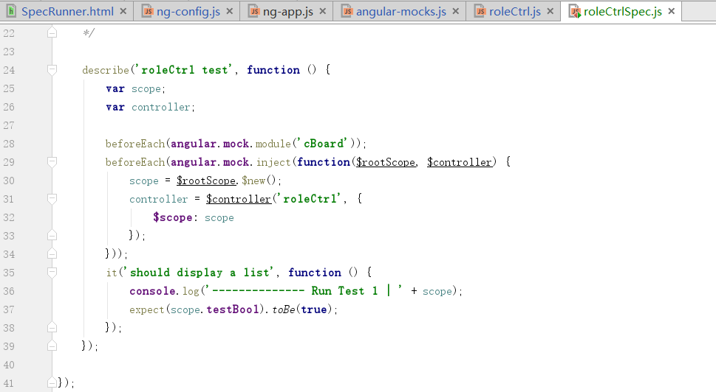
计划中的任务和计划的工作时间 | 当前正在做的任务 | 被挂起的任务 | 测试中的任务 | 已完成的任务
1、解决测试出现的问题 2、引入ngGrid模块优化表格 | 前端整合Karma和Jasmine测试模块，并完成测试用例的编写 | ◆前端整合Karma和Jasmine自动化单元测试 ◆前端引入MD5加密模块 | 正在测试中….. | √角色维护改造完成 √人员维护改造完成 √角色菜单维护改造完成 √shiro安全机制的登录页面 √前端引入Jasmine单元测试模块

用jasmine做前端测试时出现angular的依赖注入的错误，暂时没找到解决办法

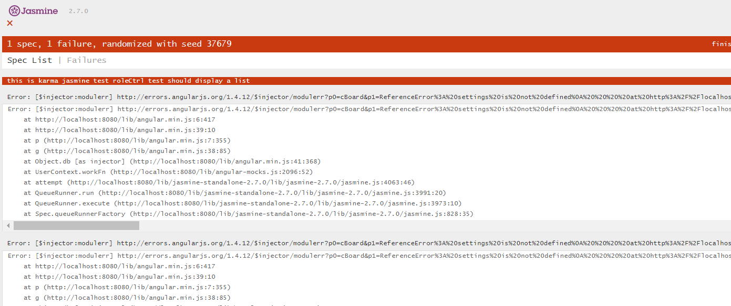

测试用例代码

20170808
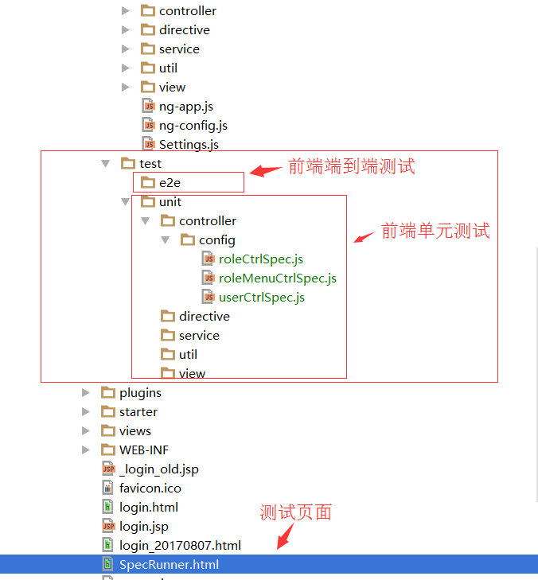
计划中的任务和计划的工作时间 | 当前正在做的任务 | 被挂起的任务 | 测试中的任务 | 已完成的任务
前端整合Karma和Jasmine测试模块，并完成测试用例的编写 | 前端引入单元测试模块 | ◆前端整合Karma和Jasmine自动化单元测试 ◆前端引入MD5加密模块 | 前端暂时还没引入测试模块 | √角色维护改造完成 √人员维护改造完成 √角色菜单维护改造完成 √shiro安全机制的登录页面 √前端引入Jasmine单元测试模块

20170807
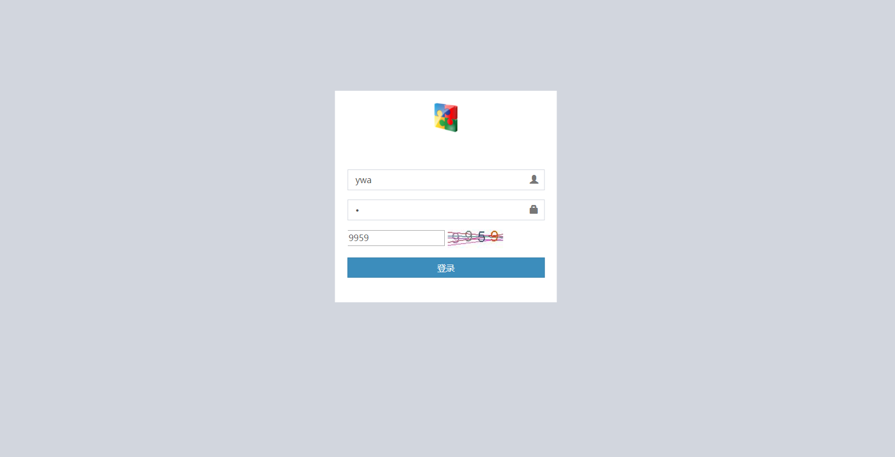
计划中的任务和计划的工作时间 | 当前正在做的任务 | 被挂起的任务 | 测试中的任务 | 已完成的任务
前端引入单元测试模块 时间：20170808（预计一天时间） | shiro安全机制的登录页面 | ◆前端引入单元测试模块 ◆前端引入MD5加密模块 | 前端暂时还没引入测试模块 | √角色维护改造完成 √人员维护改造完成 √角色菜单维护改造完成 √shiro安全机制的登录页面

20170804
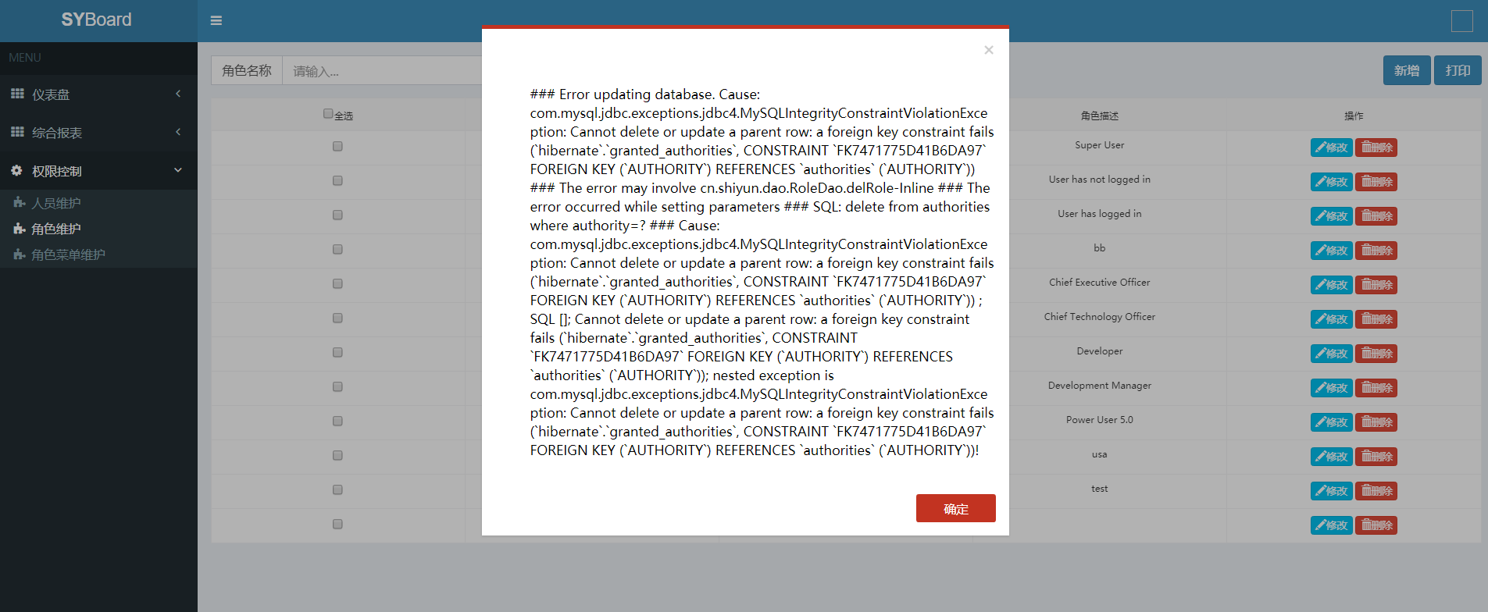
计划中的任务和计划的工作时间 | 当前正在做的任务 | 被挂起的任务 | 测试中的任务 | 已完成的任务
1、shiro安全机制的登录页面的优化 2、前端引入单元测试模块 时间：20170807（预计一天时间） | 使用AngularIS重构角色菜单维护前端页面 | 1、登录界面的改造 2、前端单元测试模块 | 前端暂时还没引入测试模块 | 1、角色维护改造完成 2、人员维护改造完成 3、角色菜单维护改造完成

人员维护界面：
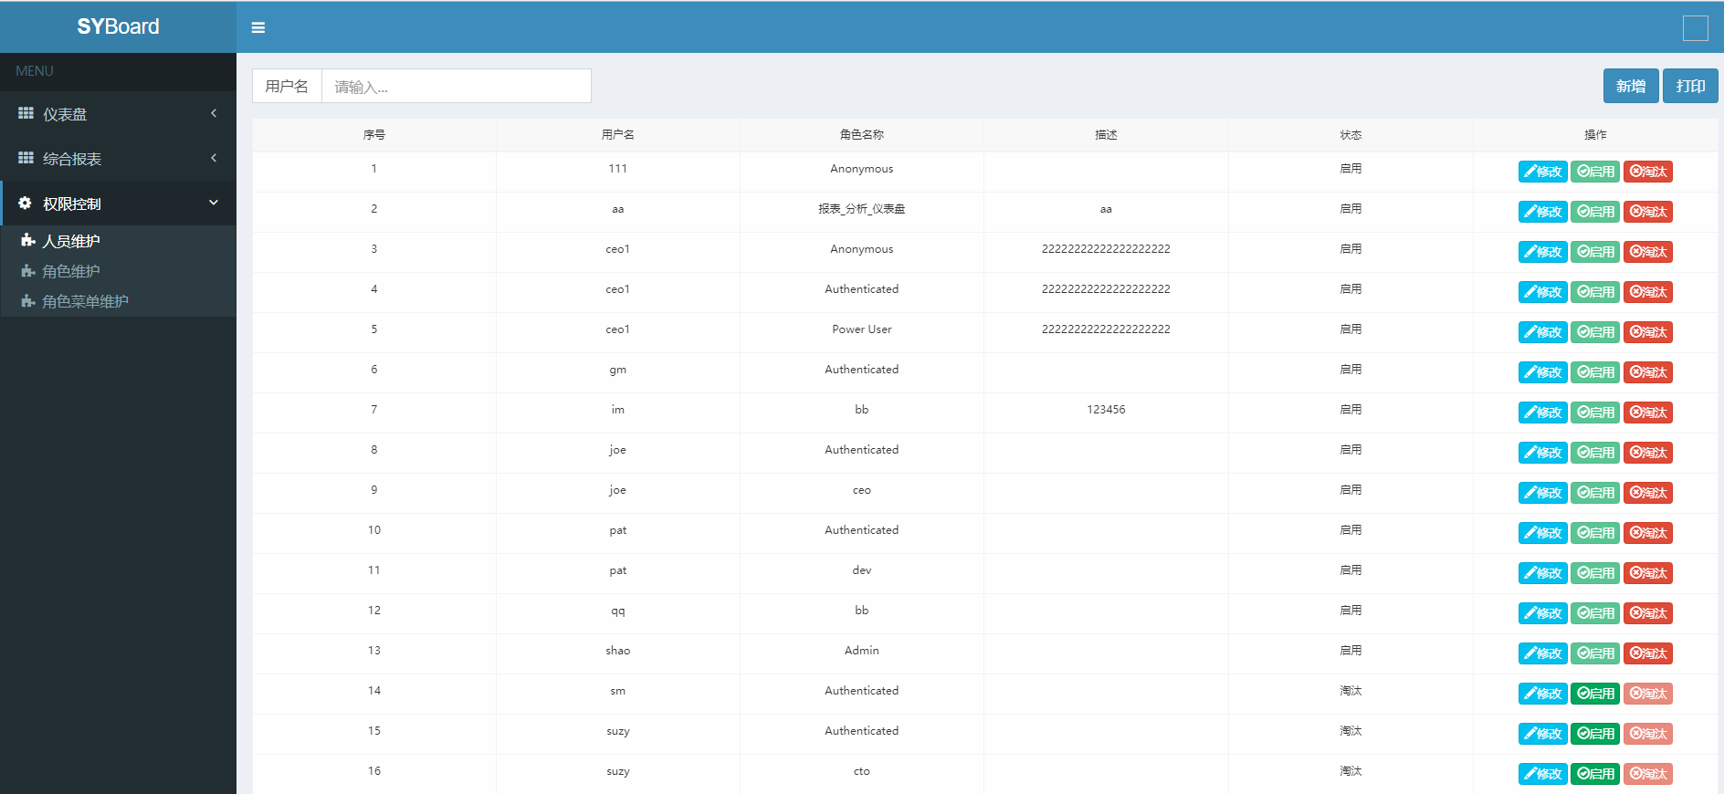

角色维护界面：
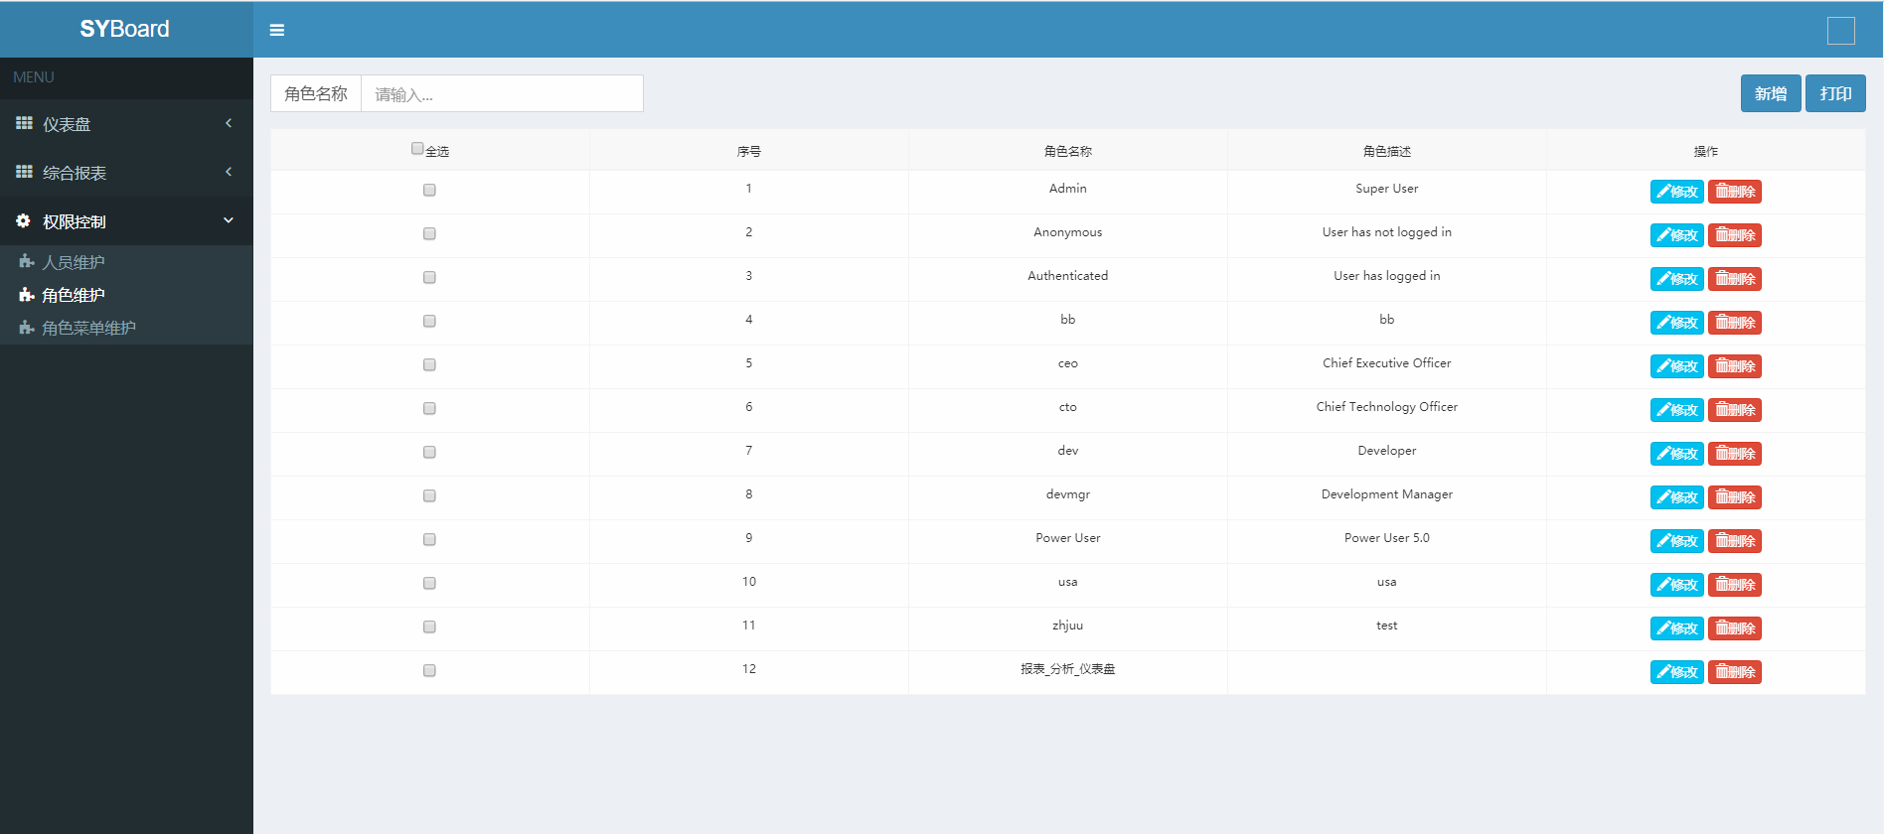

角色-菜单界面：
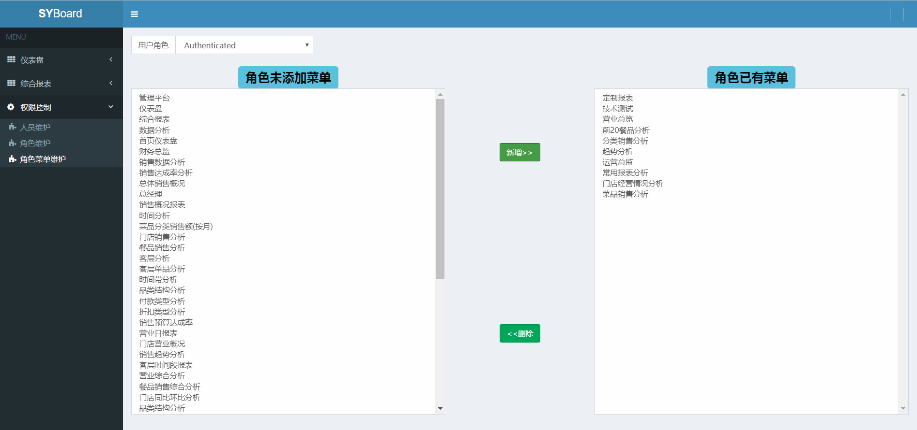

界面弹出框的优化：
成功消息模态框

信息编辑模态框
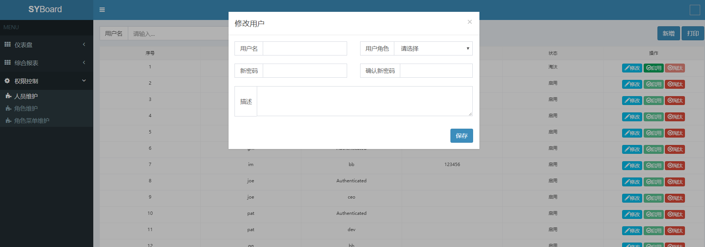

错误消息模态框

20170803
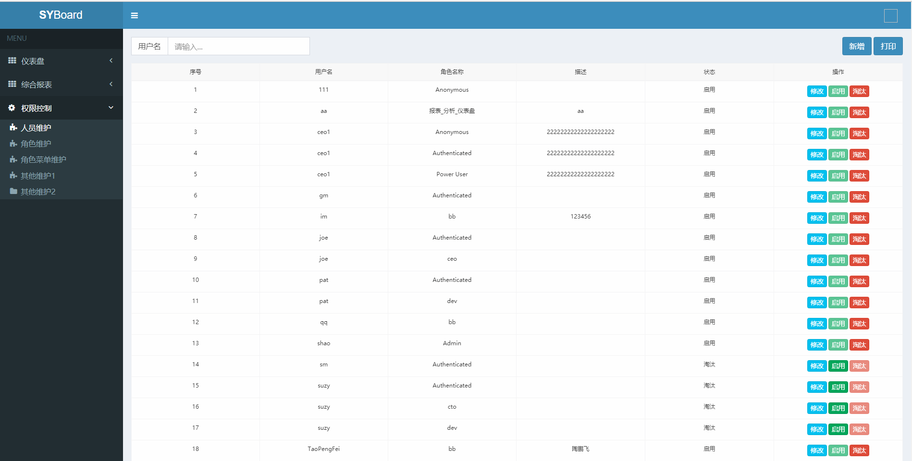
计划中的任务和计划的工作时间 | 当前正在做的任务 | 被挂起的任务 | 测试中的任务 | 已完成的任务
使用AngularIS重构人员维护前端页面（20170803） | 使用AngularIS重构人员维护前端页面 | 角色菜单维护界面的改造 | 前端暂时还没引入测试模块 | 1、角色维护改造完成 2、人员维护改造完成

20170802
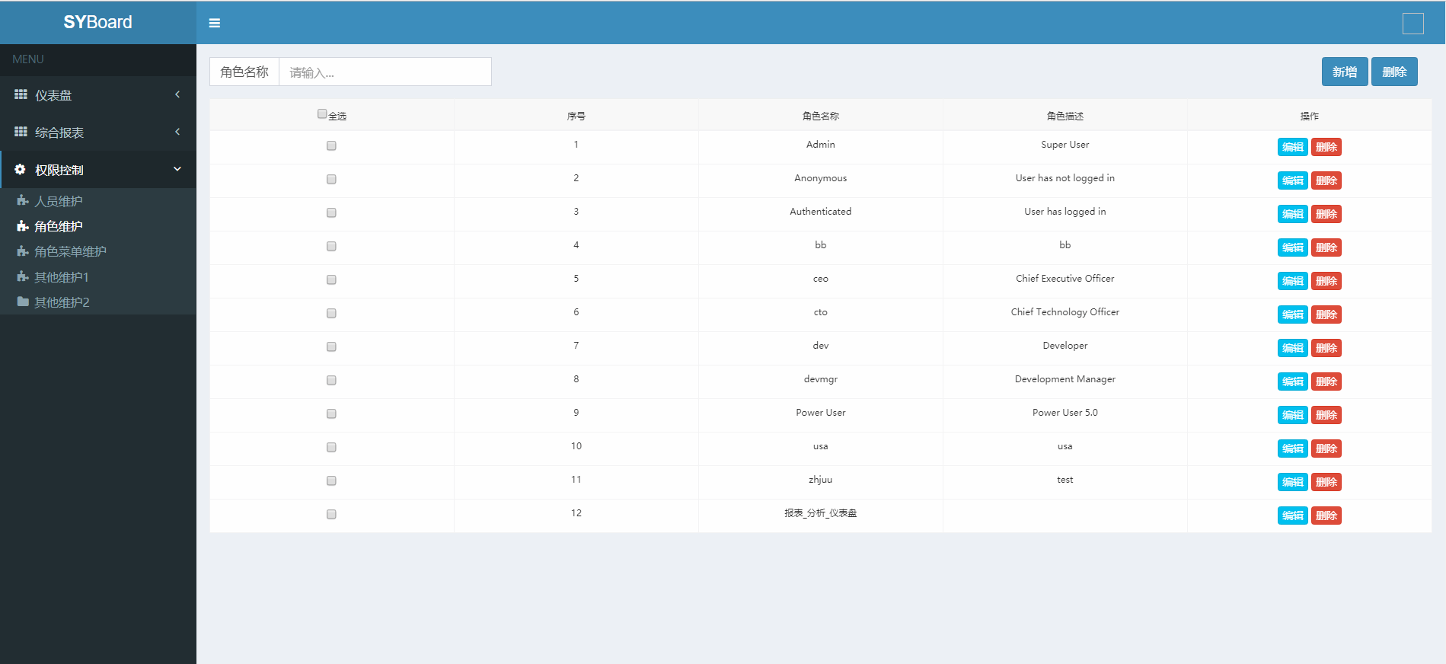
计划中的任务和计划的工作时间 | 当前正在做的任务 | 被挂起的任务 | 测试中的任务 | 已完成的任务
Infomanager | 使用AngularIS重构角色维护前端页面 | 角色菜单维护界面的改造 | 前端暂时还没引入测试模块 | 角色维护改造完成

20170731
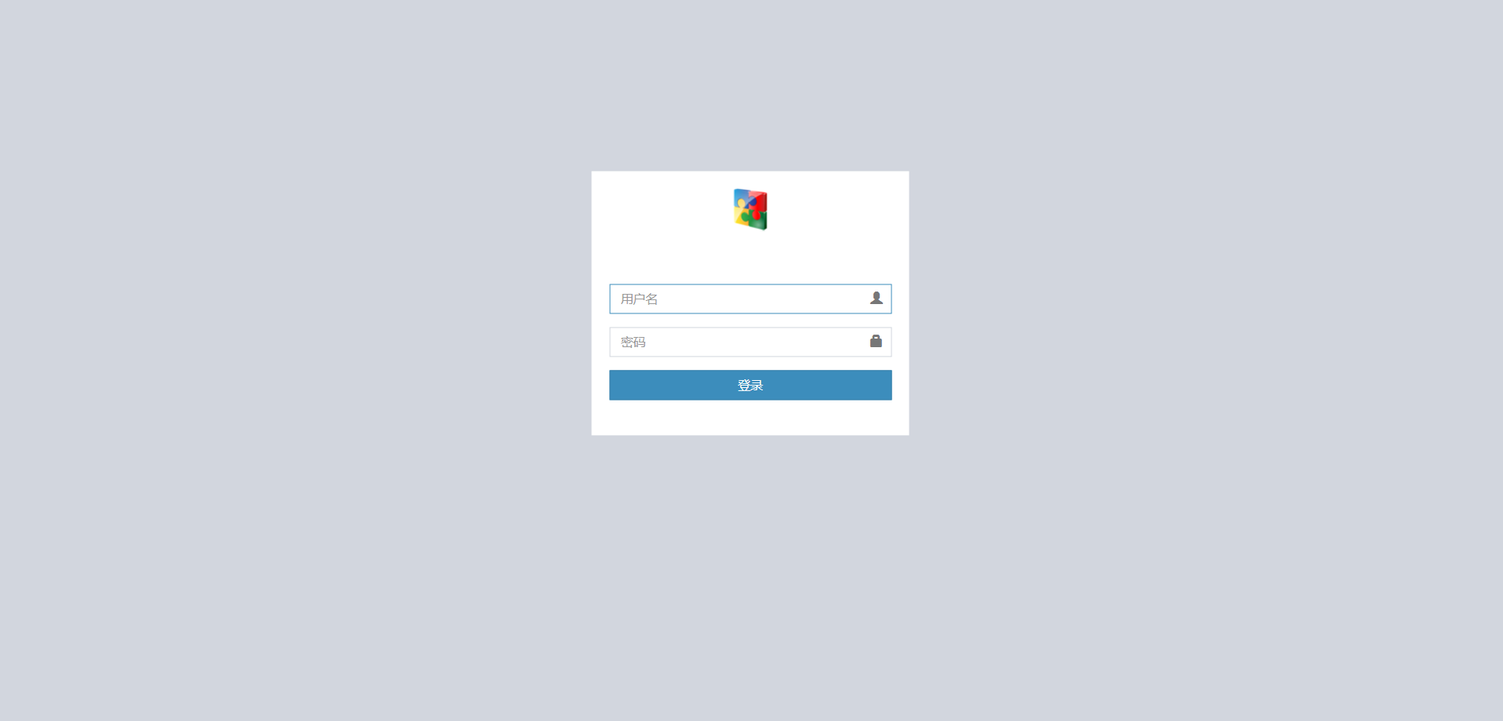
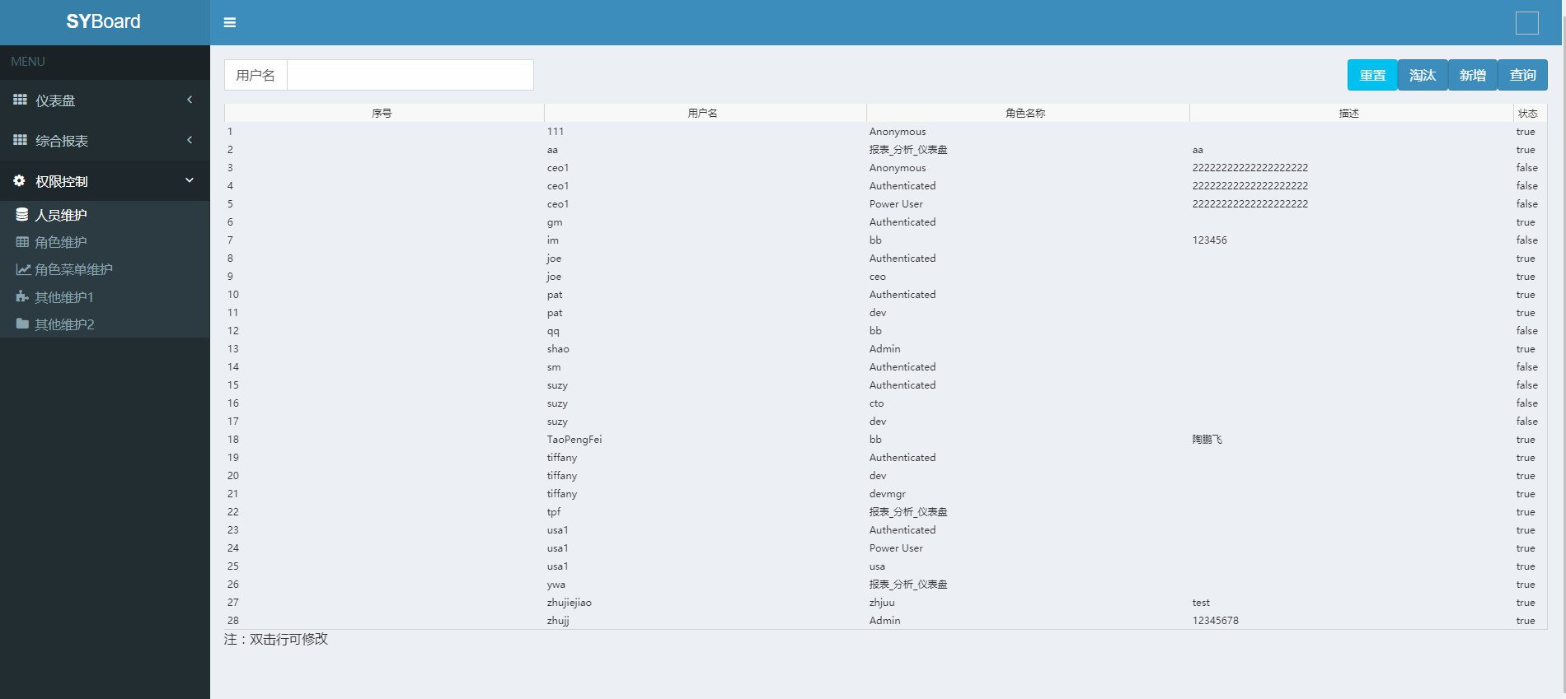
团队需要做的任务 | 当前正在做的任务 | 被挂起的任务 | 测试中的任务 | 已完成的任务
Infomanager | 利用AngularIS重构人员维护前端页面 | 1、角色维护界面2、角色菜单维护 | 前端暂时还没引入测试模块 | 登录页面改造完成

